エリア表
#REF! | otaku_denenchofu.xlsx
 |  |  |  | 合計部数 | 10000部
 | 市区町村名 | 町丁目名 | 世帯数 | 配布予定数 | 備考
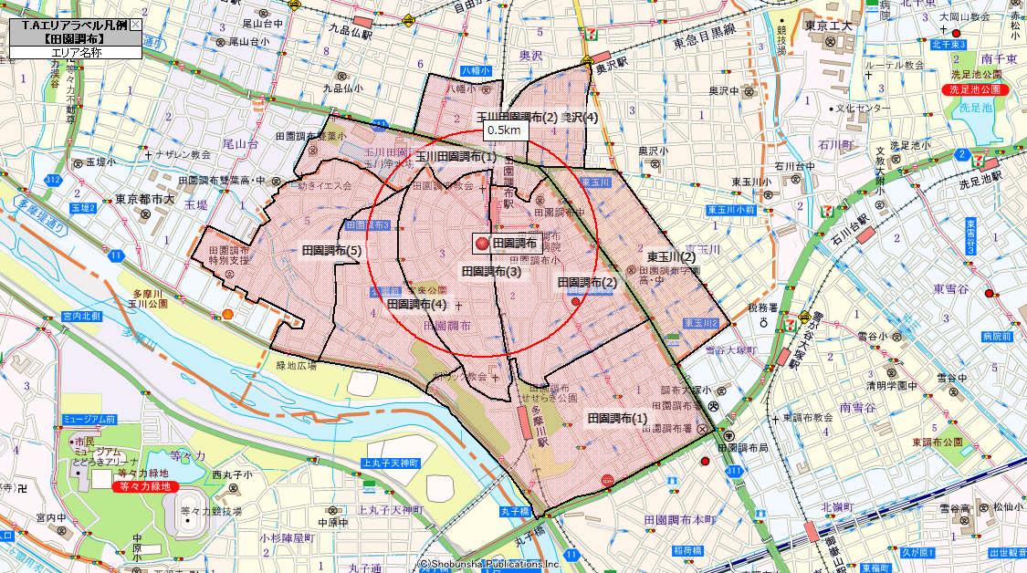
 | 大田区 | 田園調布(1) | 3,763 | 2,800
 | 大田区 | 田園調布(2) | 2,253 | 1,600
 | 大田区 | 田園調布(3) | 748 | 600
 | 大田区 | 田園調布(4) | 909 | 700
 | 大田区 | 田園調布(5) | 1,538 | 1,100
 | 世田谷区 | 東玉川(2) | 2,307 | 1,600
 | 世田谷区 | 奥沢(4) | 1,203 | 800
 | 世田谷区 | 玉川田園調布(1) | 515 | 300
 | 世田谷区 | 玉川田園調布(2) | 631 | 500
 |  |  | 13,867 | 10,000

